Infos
23es Rencontres Gruériennes du Tambour
18 avril 2026 - La Tour-de-Trême

Informations, formulaire d'inscription et programme de travail
Tout en ligne sur le site | http://www.lagruvia.ch

Envoi des inscriptions définitives
Délai d'inscription | 1er mars 2026
Veuillez retourner les inscriptions à | rencontres@lagruvia.ch

Paiement de la finance d'inscription
Montant de la facture | CHF 0.00
Délai de paiement | 30 mars 2026
Adresse de paiement | Fifres et Tambours de l'Ancien Comté
 | Route Cantonale 1
 | 1635 La Tour-de-Trême
Motif de versement | Inscription RGT
IBAN | CH24 8080 8003 2475 7024 5
 | Banque Raiffeisen Moléson
 | 1628 Vuadens

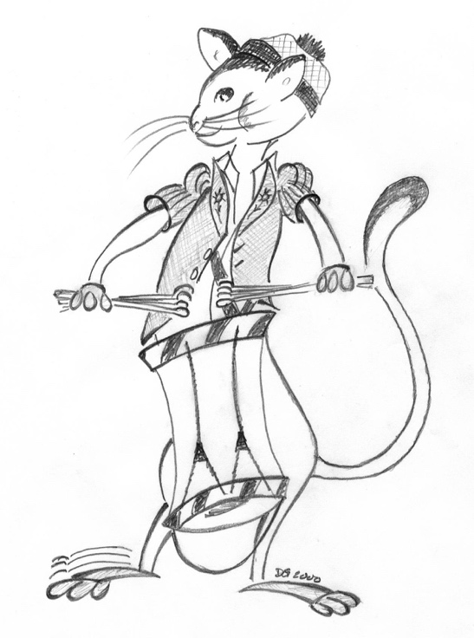

Nous vous remercions de votre inscription aux Rencontres Gruériennes du Tambour

